상품제안서
에코백자석(36x36x10) | 상품코드: F25185

 |  |  |  |  |  |  | 02-412-0044 | www.easy1.co.kr
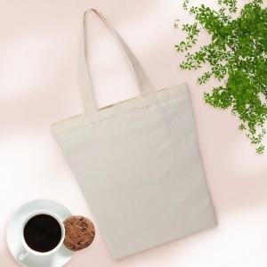

【상세/제작정보】 | <p>★인쇄 시안 내 빼다, 누끼가 있을 시 인쇄비가 추가될수 있으니 반드시 확인해주시기 바랍니다. ★발주전 색상재고 먼저 확인 부탁드립니다! ★제품의색상,인쇄색상은 화면과 다소 차이가 있을 수 있습니다.</p><p>&nbsp;</p><p>※ 포장옵션 종이상자 or opp 택1 가능합니다. (미선택시 벌크로 출고됩니다.)​​</p>

【인쇄/포장옵션】 | 실크 / OPP(비닐)

【공급단가】 | 수량 | 100~ | 300~ | 500~ | 1,000~ | 3,000~
*VAT별도 | 단가 | 3,900원 | 3,840원 | 3,750원 | 3,600원 | 3,450원

【상품 URL】 | https://dev.easy1.co.kr:443/src/goods_detail.php?gdno=25185

